testalino


IDENTIFICAZIONE MANUFATTO METALLICO

SOCIETA’/PRESIDIO SPECIALISTICO:

CODICE IMMOBILIARE/TRAL:

CODICE SITO: |  | 0

CODICE SITO REGIONALE:

CLLI:

COMUNE:

INDIRIZZO:

 | TIPOLOGIA MANUFATTO METALLICO

TRALICCIO:
PALO:
PALO STRALLATO:
RIPETITORE PASSIVO:
ROOF TOP:
SOPRALLUOGO EFFETTUATO IN DATA:
Ing. STEFANO GIOVANNI LENTI
ESEGUITO DA:

CODICE SITO: | NOME SITO:
Indirizzo: | Comune:
Data sopralluogo: | Tipologia Documento: Allegato fotografico Sopralluogo

scheda struttura (2)

 |  |  | SCHEDA TECNICA
 |  | STRUTTURA AUTOPORTANTE |  |  | Rev.: | 1
 |  |  |  |  | Pagina: | 2 di 11
STRUTTURA METALLICA
CONTROLLI |  | OSSERVAZIONI |  | PROVVEDIMENTI
ESAME SCALE DI ACCESSO |  | Nessuna |  | Nessuno
ESAME DEI PIANEROTTOLI |  | Nessuna |  | Nessuno
CARTELLONISTICA DI SICUREZZA |  | Nessuna |  | Nessuno

 | Schema struttura

organi radianti
 |  |  | SCHEDA TECNICA
 |  |  | STRTTURA AUTOPORTANTE |  |  | Rev.: | 0
 |  |  |  |  |  | Pagina: | 3 di 11
ORGANI RADIANTI E GUIDE D'ONDA

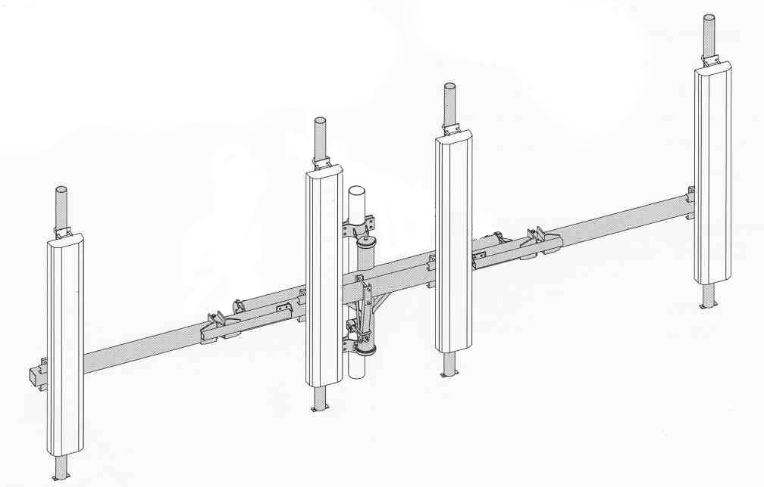
totale celle radiomobili: |  |  | antenne per cella:

 | lunghezza in mt
 | quota in mt
 | orientamento

 | totale parabole:

 | Ø
 | quota
 | gradi

 | presenza di elementi obsoleti sulla struttura: |  |  | si | no
 | posizione:
 | descrizione:
 |  | note:

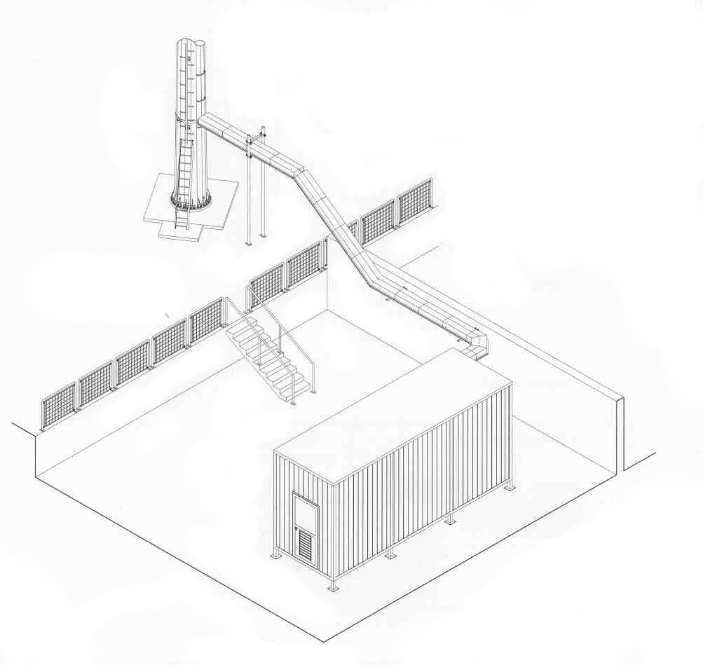
SISTEMI DI SOSTEGNO GUIDE D'ONDA
Passerella portacavi centro torre |  |  |  |  |  | \
supporti a montante e/o faccia
passerella portacavi a montanti e/o faccia

altro:

percorso orizzontale:

TERRA
 |  |  |  | SCHEDA TECNICA
 |  |  |  | STRUTTURA AUTOPORTANTE |  |  |  | Rev.: | 1
 |  |  |  |  |  |  |  | Pagina | 8 di 11
IMPIANTO DI TERRA E PARAFULMINE
tipo di dispersore

 | corda |  | rame |  | nudo |  | sezione | in mmq
 | corda g/v
 | bandella
 | filo |  | acciaio |  | isolato

calate sulla struttura |  |  | si | no | n° | calate sull'edificio |  | si no n°

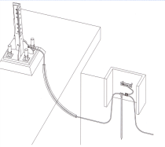
collegamento alla terra di centrale |  |  |  | si | no

collegamento alla gabbia di faraday |  |  |  | si | no

note:

IMPIANTO PARAFULMINE
presente |  | si | no |  |  | asta frankliana | si | no

 | note:

schema dell'impianto:

CONTROLLI |  |  |  | OSSERVAZIONI |  |  | PROVVEDIMENTI
VERIFICA DELLA MESSA A TERRA DELLA STRUTTURA

VERIFICA DELL'IMPIANTO PARAFULMINE

SOV
 |  |  |  | SCHEDA TECNICA
 |  |  |  | STRUTTURA AUTOPORTANTE |  |  |  |  | Rev.: | 1
 |  |  |  |  |  |  |  |  | Pagina: | 9 di 11
SOV ED IMPIANTO ELETTRICO

 | sov diurno |  | assente |  | solo terzo superiore |  |  |  | totale
 | corretta alternanza settori della sequenza rosso-bianco-rosso |  |  |  |  |  |  |  | si | no

 | l'impianto sov notturno è presente: |  |  |  | si |  | no
 | numero segnalatori luminosi n°
 | altezza massima sov notturno: |  |  |  |  |  | in cima | intermedia ( h = |  |  | )

 |  |  | i segnalatori luminosi sono del tipo:
 |  |  | a doppia lampada (e/r)
 |  |  | a singola lampada
 |  |  | altro
 |  | tutti funzionanti: |  |  | si | no

 | i cavi di alimentazione o le guaine portacavi sono fissate alla struttura |  |  |  |  |  |  |  | si | no
 | le calate sono: |  | interne alla sagoma |  |  |  | lungo i montanti
 | attraverso un sistema che risulta allo stato odierno:
 |  | idoneo, ben saldo e integro;
 |  | danneggiato nelle seguenti parti:

quadro elettrico:
 | alimentazione: |  | c/c | c/a |  | da rete | da batterie
 | interruttore crepuscolare: |  |  |  | si |  | no
 | alimentatore (UPS): |  |  |  | si |  | no
 | scaricatori |  |  |  | si |  | no
 | il quadro elettrico risulta: |  |  |  | integro nelle sue componenti, si apre e si chiude regolarmente e le guarnizioni di tenuta ed i pressacavi sono integri. Al suo interno non compaiono traccie d'acqua, di ossido e di quant'altro possa precluderne la funzionalità.

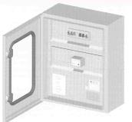

 |  |  |  |  | danneggiato nelle seguenti parti:

